Plan1
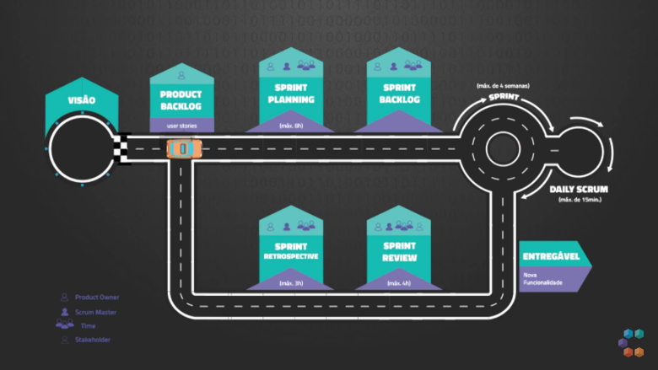
CRONOGRAMA
Sprint | Descricao | Data de Inicio | Data de Termino | Dependencias | Status
Sprint 1 | Questionario de Abertura de Chamado: processo de elicitação de requisitos para o cliente. | 2022-09-29 | 2022-09-29 | none | Done
Sprint 2 | Elaboracao do Modelo iStar: Elaboracao dos modelos SD (Dependências Estratégicas) e SR (Razões Estratégicas) via técnica iStar 2.0. | 2022-10-10 | 2022-10-10 | Sprint 1 | Done
Sprint 3 | Modelagem BPMN: Elaboracao do modelo BPMN para apenas um processo de negócio do projeto. | 2022-10-19 | 2022-10-19 | Sprint 1 | Done
Sprint 4 | Escrita de Requisitos: Descrevendo três requisitos funcionais e um prototipo de tela para cada requisito de uma das alternativas para o projeto. | 2022-11-01 | 2022-11-07 | Sprint 1 | Done
Sprint 5 | Estudo de Viabilidade: propor soluções computacionais para um problema de uma organização existente. | 2022-11-07 | 2022-11-29 | Sprint 1 | Done
Sprint 6 | Casos de Uso: descrição textual de DOIS casos de uso e diagrama de casos de uso associado. | 2022-11-29 | 2022-12-19 | Sprint 1 Sprint2 | Done
Sprint 7 | Modelo NFR (SIG): gráfico SIG (Softgoal Interdependency Graph) do NFR Framework para o projeto. | 2023-01-07 | 2023-02-07 | Sprint 1 Sprint 2 Sprint 5 | Done
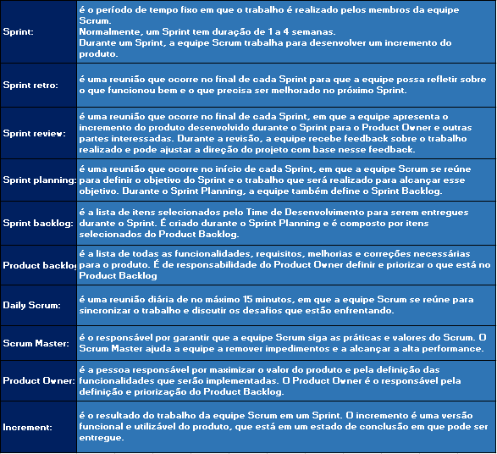
Sprint 8 | Realizacao de um Caso de Uso: descrição textual do caso de uso escolhido, diagrama de sequência em nível de análise para o caso de uso, diagrama de classes (incluindo atributos, operações, associações, multiplicidade, etc) para o caso de uso. | 2023-02-28 | 2023-03-28 | Sprint 1 Sprint 2 Sprint 6 | Done
Sprint 9 | Metodologia e Cronograma: descricao da metodologia usada no projeto e cronograma para a alternativa escolhida no estudo de viabilidade. | 2022-02-28 | 2023-04-17 | Sprint 1 Sprint 5 | Done
Sprint 10 | Especificacao de Requisitos: elabore a especificação de requisitos para a alternativa computacional escolhida no estudo de viabilidade. | 2023-04-17 | 2023-05-02 | Sprint 1 Sprint 2 Sprint 5 Sprint 7 | WIP
Sprint 11 | Inicio da Implementacao do Sistema | 2023-05-02 | 2023-07-31 | Sprint 1 Sprint 2 Sprint 5 Sprint 7 Sprint 9 Sprint 10 | To Do
Sprint 12 | Iteracao 1 - Tela de Login | 2023-05-02 | 2023-05-05 | Sprint 10 | To Do
1 | Analise | 2023-05-02 | 2023-05-02 |  | To Do
2 | Projeto | 2023-05-02 | 2023-05-02 | Sprint 13 | To Do
3 | Implementacao | 2023-05-03 | 2023-05-03 | Sprint 14 | To Do
4 | Testes | 2023-05-03 | 2023-05-04 | Sprint 15 | To Do
5 | Deployment e Avaliacao do Cliente | 2023-05-04 | 2023-05-04 | Sprint 16 | To Do
6 | Realizar Correcoes | 2023-05-05 | 2023-05-05 | Sprint 17 | To Do
Sprint 13 | Iteracao 2 - Tela de Usuarios | 2023-05-06 | 2023-05-08 | Sprint 10 | To Do
1 | Analise | 2023-05-06 | 2023-05-06 |  | To Do
2 | Projeto | 2023-05-06 | 2023-05-06 | 1 | To Do
3 | Implementacao | 2023-05-06 | 2023-05-07 | 2 | To Do
4 | Testes | 2023-05-07 | 2023-05-08 | 3 | To Do
5 | Deployment e Avaliacao do Cliente | 2023-05-08 | 2023-05-08 | 4 | To Do
6 | Realizar Correcoes | 2023-05-08 | 2023-05-08 | 5 | To Do
Sprint 14 | Iteracao 3 - Realizar Cadastro de Usuários | 2023-05-09 | 2023-05-11 | Sprint 10 | To Do
1 | Analise | 2023-05-09 | 2023-05-09 |  | To Do
2 | Projeto | 2023-05-09 | 2023-05-09 | 1 | To Do
3 | Implementacao | 2023-05-09 | 2023-05-10 | 2 | To Do
4 | Testes | 2023-05-10 | 2023-05-10 | 3 | To Do
5 | Deployment e Avaliacao do Cliente | 2023-05-10 | 2023-05-11 | 4 | To Do
6 | Realizar Correcoes | 2023-05-11 | 2023-05-11 | 5 | To Do
Sprint 15 | Iteracao 4 - Realizar Login no Sistema | 2023-05-12 | 2023-05-14 | Sprint 10 | To Do
1 | Analise | 2023-05-12 | 2023-05-12 |  | To Do
2 | Projeto | 2023-05-12 | 2023-05-12 | 1 | To Do
3 | Implementacao | 2023-05-12 | 2023-05-13 | 2 | To Do
4 | Testes | 2023-05-13 | 2023-05-13 | 3 | To Do
5 | Deployment e Avaliacao do Cliente | 2023-05-14 | 2023-05-14 | 4 | To Do
6 | Realizar Correcoes | 2023-05-14 | 2023-05-14 | 5 | To Do
Sprint 16 | Iteracao 5 - Realizar Remocao de Usuarios | 2023-06-12 | 2023-06-14 | Sprint 10 | To Do
1 | Analise | 2023-06-12 | 2023-06-12 |  | To Do
2 | Projeto | 2023-06-12 | 2023-06-12 | 1 | To Do
3 | Implementacao | 2023-06-12 | 2023-06-13 | 2 | To Do
4 | Testes | 2023-06-13 | 2023-06-13 | 3 | To Do
5 | Deployment e Avaliacao do Cliente | 2023-06-13 | 2023-06-14 | 4 | To Do
6 | Realizar Correcoes | 2023-06-14 | 2023-06-14 | 5 | To Do
Sprint 17 | Iteracao 6 - Realizar Alteracoes na Conta de Usuario | 2023-06-15 | 2023-06-17 | Sprint 10 | To Do
1 | Analise | 2023-06-15 | 2023-06-15 |  | To Do
2 | Projeto | 2023-06-15 | 2023-06-15 | 1 | To Do
3 | Implementacao | 2023-06-15 | 2023-06-16 | 2 | To Do
4 | Testes | 2023-06-16 | 2023-06-16 | 3 | To Do
5 | Deployment e Avaliacao do Cliente | 2023-06-17 | 2023-06-17 | 4 | To Do
6 | Realizar Correcoes | 2023-06-17 | 2023-06-17 | 5 | To Do
Sprint 18 | Iteracao 7 - Realizar Alteracao de senha do Usuario | 2023-06-18 | 2023-06-20 | Sprint 10 | To Do
1 | Analise | 2023-06-18 | 2023-06-18 |  | To Do
2 | Projeto | 2023-06-18 | 2023-06-18 | 1 | To Do
3 | Implementacao | 2023-06-18 | 2023-06-19 | 2 | To Do
4 | Testes | 2023-06-19 | 2018-06-20 | 3 | To Do
5 | Deployment e Avaliacao do Cliente | 2018-06-20 | 2018-06-20 | 4 | To Do
6 | Realizar Correcoes | 2018-06-20 | 2018-06-20 | 5 | To Do
Sprint 19 | Iteracao 8 - Realizar Acesso as Informacoes de Contas de Usuario | 2023-06-21 | 2023-06-23 | Sprint 10 | To Do
1 | Analise | 2023-06-21 | 2023-06-21 |  | To Do
2 | Projeto | 2023-06-21 | 2023-06-21 | 1 | To Do
3 | Implementacao | 2023-06-21 | 2023-06-22 | 2 | To Do
4 | Testes | 2023-06-22 | 2023-06-23 | 3 | To Do
5 | Deployment e Avaliacao do Cliente | 2023-06-23 | 2023-06-23 | 4 | To Do
6 | Realizar Correcoes | 2023-06-23 | 2023-06-23 | 5 | To Do
Sprint 20 | Iteracao 9 - Tela de Eventos | 2023-06-24 | 2023-06-26 | Sprint 10 | To Do
1 | Analise | 2023-06-24 | 2023-06-24 |  | To Do
2 | Projeto | 2023-06-24 | 2023-06-24 | 1 | To Do
3 | Implementacao | 2023-06-24 | 2023-06-25 | 2 | To Do
4 | Testes | 2023-06-25 | 2023-06-26 | 3 | To Do
5 | Deployment e Avaliacao do Cliente | 2023-06-26 | 2023-06-26 | 4 | To Do
6 | Realizar Correcoes | 2023-06-26 | 2023-06-26 | 5 | To Do
Sprint 21 | Iteracao 10 - Realizar Cadastro de Eventos | 2023-06-27 | 2023-07-29 | Sprint 10 | To Do
1 | Analise | 2023-06-27 | 2023-06-27 |  | To Do
2 | Projeto | 2023-06-27 | 2023-06-27 | 1 | To Do
3 | Implementacao | 2023-06-27 | 2023-06-28 | 2 | To Do
4 | Testes | 2023-06-28 | 2023-06-29 | 3 | To Do
5 | Deployment e Avaliacao do Cliente | 2023-06-29 | 2023-06-29 | 4 | To Do
6 | Realizar Correcoes | 2023-06-29 | 2023-06-29 | 5 | To Do
Sprint 22 | Iteracao 11 - Realizar Alteracao de Eventos | 2023-06-30 | 2023-07-02 | Sprint 10 | To Do
1 | Analise | 2023-06-30 | 2023-06-30 |  | To Do
2 | Projeto | 2023-06-30 | 2023-06-30 | 1 | To Do
3 | Implementacao | 2023-06-30 | 2023-07-01 | 2 | To Do
4 | Testes | 2023-07-01 | 2023-07-02 | 3 | To Do
5 | Deployment e Avaliacao do Cliente | 2023-07-02 | 2023-07-02 | 4 | To Do
6 | Realizar Correcoes | 2023-07-02 | 2023-07-02 | 5 | To Do
Sprint 23 | Iteracao 12 - Realizar Remocao de Eventos | 2023-07-03 | 2023-07-05 | Sprint 10 | To Do
1 | Analise | 2023-07-03 | 2023-07-03 |  | To Do
2 | Projeto | 2023-07-03 | 2023-07-03 | 1 | To Do
3 | Implementacao | 2023-07-03 | 2023-07-04 | 2 | To Do
4 | Testes | 2023-07-04 | 2023-07-04 | 3 | To Do
5 | Deployment e Avaliacao do Cliente | 2023-07-05 | 2023-07-05 | 4 | To Do
6 | Realizar Correcoes | 2023-07-05 | 2023-07-05 | 5 | To Do
Sprint 24 | Interacao 13 - Tela de Turmas | 2023-07-06 | 2023-07-08 | Sprint 10 | To Do
1 | Analise | 2023-07-06 | 2023-07-06 |  | To Do
2 | Projeto | 2023-07-06 | 2023-07-06 | 1 | To Do
3 | Implementacao | 2023-07-06 | 2023-07-07 | 2 | To Do
4 | Testes | 2023-07-07 | 2023-07-07 | 3 | To Do
5 | Deployment e Avaliacao do Cliente | 2023-07-08 | 2023-07-08 | 4 | To Do
6 | Realizar Correcoes | 2023-07-08 | 2023-07-08 | 5 | To Do
Sprint 25 | Interacao 14 - Realizar Cadastro de Turmas | 2023-07-09 | 2023-07-11 | Sprint 10 | To Do
1 | Analise | 2023-07-09 | 2023-07-09 |  | To Do
2 | Projeto | 2023-07-09 | 2023-07-09 | 1 | To Do
3 | Implementacao | 2023-07-09 | 2023-07-10 | 2 | To Do
4 | Testes | 2023-07-10 | 2023-07-10 | 3 | To Do
5 | Deployment e Avaliacao do Cliente | 2023-07-11 | 2023-07-11 | 4 | To Do
6 | Realizar Correcoes | 2023-07-11 | 2023-07-11 | 5 | To Do
Sprint 26 | Interacao 15 - Realizar a Alteracao de Turmas | 2023-07-12 | 2023-07-14 | Sprint 10 | To Do
1 | Analise | 2023-07-12 | 2023-07-12 |  | To Do
2 | Projeto | 2023-07-12 | 2023-07-12 | 1 | To Do
3 | Implementacao | 2023-07-12 | 2023-07-13 | 2 | To Do
4 | Testes | 2023-07-13 | 2023-07-13 | 3 | To Do
5 | Deployment e Avaliacao do Cliente | 2023-07-14 | 2023-07-14 | 4 | To Do
6 | Realizar Correcoes | 2023-07-14 | 2023-07-14 | 5 | To Do
Sprint 27 | Interacao 16 - Realizar Remocao de Turmas | 2023-07-15 | 2023-07-17 | Sprint 10 | To Do
1 | Analise | 2023-07-15 | 2023-07-15 |  | To Do
2 | Projeto | 2023-07-15 | 2023-07-15 | 1 | To Do
3 | Implementacao | 2023-07-15 | 2023-07-16 | 2 | To Do
4 | Testes | 2023-07-16 | 2023-07-16 | 3 | To Do
5 | Deployment e Avaliacao do Cliente | 2023-07-17 | 2023-07-17 | 4 | To Do
6 | Realizar Correcoes | 2023-07-17 | 2023-07-17 | 5 | To Do
Sprint 28 | Interacao 17 - Tela de Relatorios | 2023-07-18 | 2023-07-20 | Sprint 10 | To Do
1 | Analise | 2023-07-18 | 2023-07-18 |  | To Do
2 | Projeto | 2023-07-18 | 2023-07-18 | 1 | To Do
3 | Implementacao | 2023-07-18 | 2023-07-19 | 2 | To Do
4 | Testes | 2023-07-19 | 2023-07-19 | 3 | To Do
5 | Deployment e Avaliacao do Cliente | 2023-07-20 | 2023-07-20 | 4 | To Do
6 | Realizar Correcoes | 2023-07-20 | 2023-07-20 | 5 | To Do
Sprint 29 | Interacao 18 - Realizar Cadastro de Relatórios | 2023-07-21 | 2023-07-23 | Sprint 10 | To Do
1 | Analise | 2023-07-21 | 2023-07-21 |  | To Do
2 | Projeto | 2023-07-21 | 2023-07-21 | 1 | To Do
3 | Implementacao | 2023-07-21 | 2023-07-22 | 2 | To Do
4 | Testes | 2023-07-22 | 2023-07-23 | 3 | To Do
5 | Deployment e Avaliacao do Cliente | 2023-07-23 | 2023-07-23 | 4 | To Do
6 | Realizar Correcoes | 2023-07-23 | 2023-07-23 | 5 | To Do
Sprint 30 | Interacao 19 - Realizar Edicao de Relatorios no Sistema | 2023-07-24 | 2023-07-26 | Sprint 10 | To Do
1 | Analise | 2023-07-24 | 2023-07-24 |  | To Do
2 | Projeto | 2023-07-24 | 2023-07-24 | 1 | To Do
3 | Implementacao | 2023-07-24 | 2023-07-25 | 2 | To Do
4 | Testes | 2023-07-25 | 2023-07-25 | 3 | To Do
5 | Deployment e Avaliacao do Cliente | 2023-07-26 | 2023-07-26 | 4 | To Do
6 | Realizar Correcoes | 2023-07-26 | 2023-07-26 | 5 | To Do
Sprint 31 | Interacao 20 - Realizar Remocao de Relatorios no Sistema | 2023-07-27 | 2023-07-29 | Sprint 10 | To Do
1 | Analise | 2023-07-27 | 2023-07-27 |  | To Do
2 | Projeto | 2023-07-27 | 2023-07-27 | 1 | To Do
3 | Implementacao | 2023-07-27 | 2023-07-28 | 2 | To Do
4 | Testes | 2023-07-28 | 2023-07-28 | 3 | To Do
5 | Deployment e Avaliacao do Cliente | 2023-07-29 | 2023-07-29 | 4 | To Do
6 | Realizar Correcoes | 2023-07-29 | 2023-07-29 | 5 | To Do
Sprint 32 | Interacao 21 - Emitir Relatorios do Sistema | 2023-07-30 | 2023-07-31 | Sprint 10 | To Do
1 | Analise | 2023-07-30 | 2023-07-30 |  | To Do
2 | Projeto | 2023-07-30 | 2023-07-30 | 1 | To Do
3 | Implementacao | 2023-07-30 | 2023-07-30 | 2 | To Do
4 | Testes | 2023-07-30 | 2023-07-30 | 3 | To Do
5 | Deployment e Avaliacao do Cliente | 2023-07-31 | 2023-07-31 | 4 | To Do
6 | Realizar Correcoes | 2023-07-31 | 2023-07-31 | 5 | To Do

